Sheet1
STT | Mã SV | Họ và tên | Lớp SV | Địa chỉ github repository | Mã SHA
1 | 20130238 | Trần Việt Anh | Toán tin K58 | https://github.com/HaiHaLe/LTHDT.git | dff3e82a56a7298581ce26e2d57fa904019ae066 | Thí dụ
2 | 20130258 | Hồ Trọng Ánh | Toán tin K58
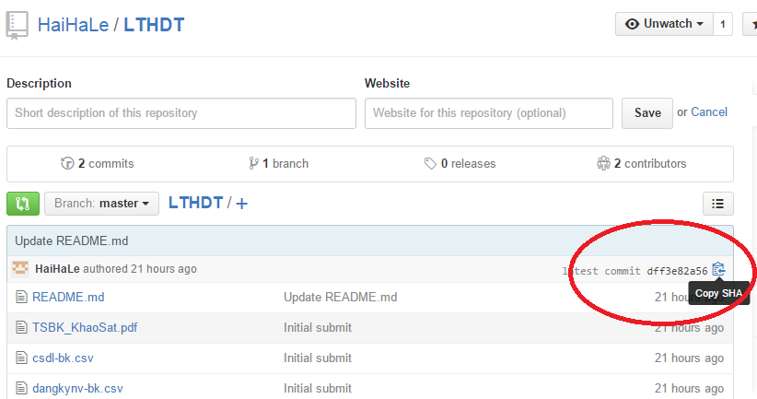
3 | 20130314 | Nguyễn Ngọc Bắc | Toán tin K58
4 | 20130307 | Trần Hữu Bằng | Toán tin K58
5 | 20111241 | Đào Xuân Chính | Toán-Tin ứng dụng-K56
6 | 20130538 | Trần Mạnh Cường | Toán tin K58
7 | 20111358 | Nguyễn Mạnh Đại | Toán-Tin ứng dụng-K56
8 | 20130803 | Dương Tuấn Đạt | Toán tin K58
9 | 20130554 | Phạm Văn Diễn | Toán tin K58
10 | 20130724 | Kiều Minh Dương | Toán tin K58
11 | 20111451 | Nguyễn Hà Giang | Toán-Tin ứng dụng-K56
12 | 20131388 | Bùi Quý Hiếu | Toán tin K58
13 | 20131563 | Trần Ngọc Hoàn | Toán tin K58
14 | 20131618 | Nguyễn Lê Hoàng | Toán tin K58
15 | 20111531 | Trần Huy Hùng | Toán-Tin ứng dụng-K56
16 | 20131757 | Lê Quang Huy | Toán tin K58
17 | 20132088 | Đoàn Văn Khải | Toán tin K58
18 | 20132125 | Trần Văn Khương | Toán tin K58
19 | 20132159 | Phạm Văn Kiên | Toán tin K58
20 | 20132197 | Đặng Tùng Lâm | Toán tin K58
21 | 20132339 | Nguyễn Trần Lịch | Toán tin K58
22 | 20132351 | Đậu Đức Long | Toán tin K58
23 | 20132546 | Nguyễn Viết Mạnh | Toán tin K58
24 | 20132691 | Nguyễn Văn Nam | Toán tin K58
25 | 20132723 | Tô Quang Năng | Toán tin K58
26 | 20132753 | Vương Bá Nghi | Toán tin K58
27 | 20132774 | Phạm Hữu Nghị | Toán tin K58
28 | 20132939 | Nguyễn Hoài Phong | Toán tin K58
29 | 20132988 | Nguyễn Như Phúc | Toán tin K58
30 | 20136989 | Nguyễn Quang Phượng | Toán tin K58
31 | 20133348 | Phạm Thanh Sơn | Toán tin K58
32 | 20133400 | Phan Văn Tài | Toán tin K58
33 | 20102739 | Bùi Văn Thái | Toán-Tin ứng dụng 1-K55
34 | 20133689 | Nguyễn Văn Thắng | Toán tin K58
35 | 20133719 | Hoàng Vũ Thế | Toán tin K58
36 | 20133723 | Ngô Ngọc Thế | Toán tin K58
37 | 20102332 | Lại Hữu Toàn | Toán-Tin ứng dụng 1-K55
38 | 20134219 | Nguyễn Khắc Trường | Toán tin K58
39 | 20134238 | Vũ Hải Trường | Toán tin K58
40 | 20134290 | Nguyễn Duy Tuấn | Toán tin K58
41 | 20082936 | Nguyễn Trung Tuấn | Toán-Tin ứng dụng-K56
42 | 20134602 | Chu Văn Vinh | Toán tin K58
43 | 20134639 | Cao Đại Vũ | Toán tin K58
44 | 20134648 | Lê Anh Vũ | Toán tin K58
45 | 20134672 | Đặng Minh Vương | Toán tin K58
46 | 20112525 | Lê Đình Yên | Toán-Tin ứng dụng-K56

